상품제안서
무한타올 블루모달 호텔수건 200g | 상품코드: S48344

 |  |  |  |  |  |  | 02-713-8555 | www.synergygift.co.kr
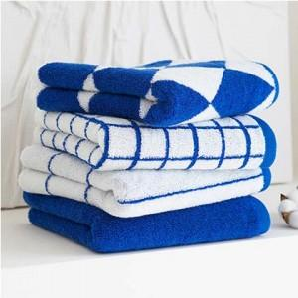

【상세/제작정보】 | <p><span style="font-size: 14pt;">※ 자수비 기본 글자 20자 기준(난이도, 로고, 글자수)에 따라 비용 편차 발생됩니다.</span></p>

【인쇄/포장옵션】 | 실크, 자수 / 포장지포장

【공급단가】 | 수량 | 50~ | 100~ | 500~ | 1,000~ | 3,000~
*VAT별도 | 단가 | 5,720원 | 5,410원 | 5,140원 | 5,010원 | 4,920원

【상품 URL】 | https://www.synergygift.co.kr:443/src/goods_detail.php?gdno=48344

